Накладная-№3
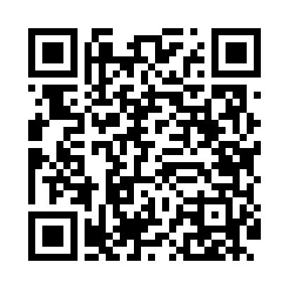
Номер товарно-транспортной накладной: |  |  | Торговый представитель: Amriyev Muhammad
Поставщик: Toshkent falcon fly 2 |  |  | Телефон торгового представителя: +998972880505
Дата отгрузки: 08.11.2025 |  |  | Контрагент: """" Klient
Дата консигнации: |  |  | Адрес:
Доставщик: |  |  | Телефон:
Телефон доставщика:
Время заказа: 08.11.2025 16:51:02
№ | Штрих-код | Название товаров (работ,услуг) | Количество | Количество в кейсе | Цена | Сумма
 |  |  | 48 |  |  | 142.2
1 | 6805019698859 | Сервировочные коврики 30*45 DB-98-85 | 18 | 18 шт. | 0.90 | 16.20
2 | 6920245110156 | Пластмас ликопча 026-10.5 10,5 plate DB-67-50 | 30 | 30 шт. | 4.20 | 126
Итого: 142.2$|->UZS: 1,777,500.00

